상품제안서
fino TODO 폴더블 3in1 맥세이프 고속무선 충전기(갤럭시워치&애플워치 호환) | 상품코드: F26783

 |  |  |  |  |  |  | 02-412-0044 | www.easy1.co.kr
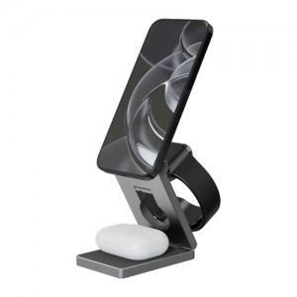

【상세/제작정보】

【인쇄/포장옵션】 | 레이저 / 포장지포장

【공급단가】 | 수량 | 50~ | 100~ | 500~ | 1,000~ | 2,000~
*VAT별도 | 단가 | 51,270원 | 50,410원 | 49,130원 | 48,280원 | 46,990원

【상품 URL】 | https://dev.easy1.co.kr:443/src/goods_detail.php?gdno=26783

